Sheet1
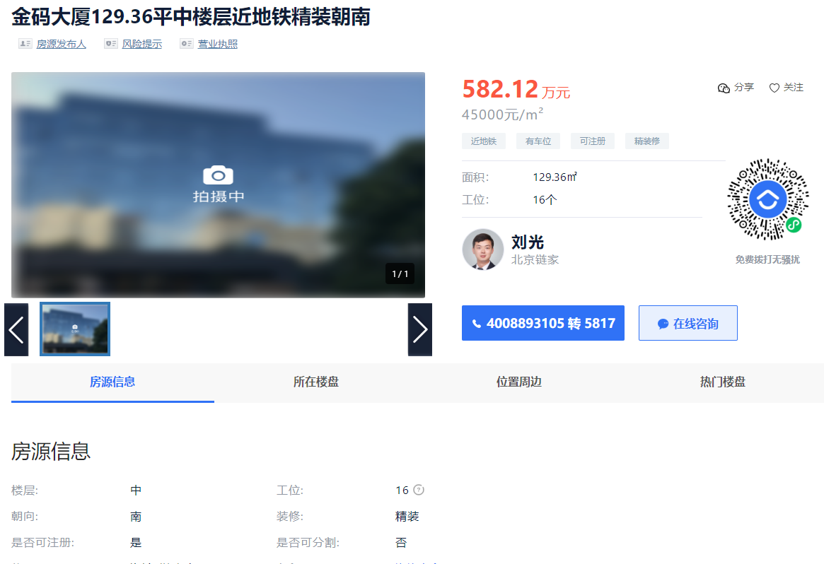

 | 项目名称 | 地址 | 房号 | 楼层 | 用途 | 建筑面积
1 | 财智国际大厦 | 北京市海淀区中关村东路18号1号楼 | C-1007 | 楼层9/20（-3） | 公寓 | 83.02 | 3388295
2 | 财智国际大厦 | 北京市海淀区中关村东路18号1号楼 | C-1008 | 楼层9/20（-3） | 公寓 | 67.25 | 2744674
3 | 财智国际大厦 | 北京市海淀区中关村东路18号1号楼 | C-1009 | 楼层9/20（-3） | 公寓 | 80.53 | 3286671
4 | 财智国际大厦 | 北京市海淀区中关村东路18号1号楼 | C-1010 | 楼层9/20（-3） | 公寓 | 66.59 | 2717738
5 | 财智国际大厦 | 北京市海淀区中关村东路18号1号楼 | C-1011 | 楼层9/20（-3） | 公寓 | 65.07 | 2655702
6 | 财智国际大厦 | 北京市海淀区中关村东路18号1号楼 | C-1012 | 楼层9/20（-3） | 公寓 | 77.55 | 3165048
 |  |  |  |  |  | 440.01 | 17958128
